总体说明
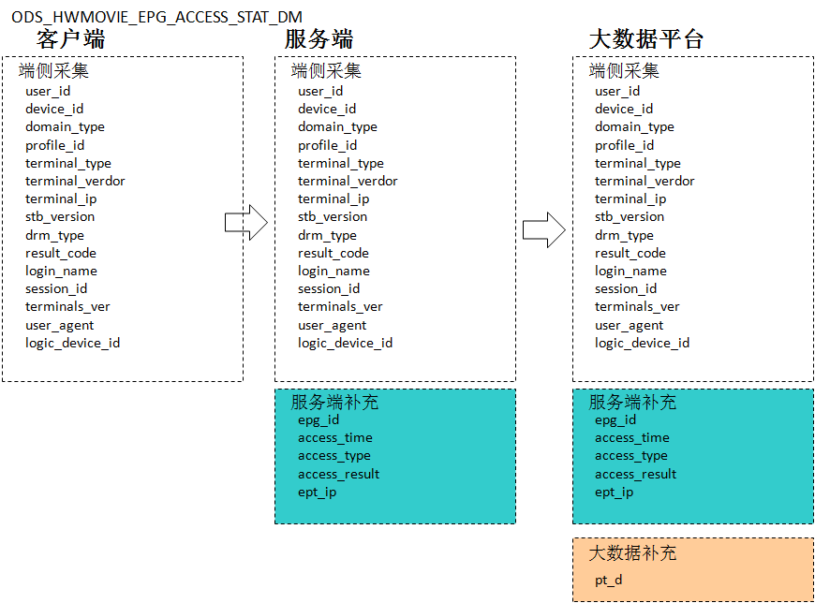
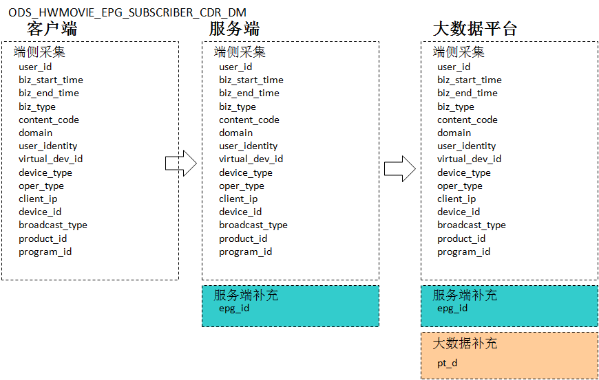
1、数据上报流程：手机APP请求- 华为视频服务器 - 大数据平台

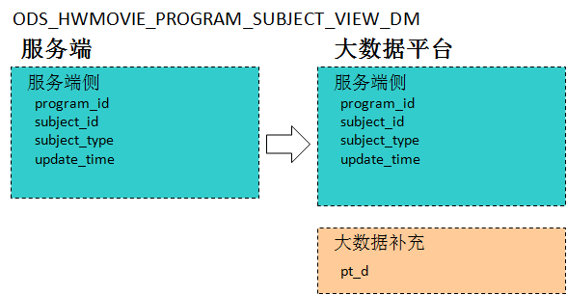
2、华为视频全球部署状况
节点 | 覆盖地区 | 每日上报数据量 | 每日活跃设备量 | 每日新增设备量 | 每日文件大小 | 处理
廊坊中心节点（汇集北上广深边缘节点数据） | 中国 | 28万 | 1.5万 | 0.4万

3、华为视频数据分布（中国）
业务 | 业务 | 每日上报数据量 | 占比 | 每日活跃设备量 | 上报频率 |  | 备注
华为视频 | ODS_HWMOVIE_EPG_ACCESS_STAT_DM |  |  |  | 实时
华为视频 | ODS_HWMOVIE_EPG_SUBSCRIBER_CDR_DM |  |  |  | 实时
华为视频 | ODS_HWMOVIE_PROGRAM_SUBJECT_VIEW_DM |  |  |  | 实时
华为视频 | ODS_HWMOVIE_SUBSCRIBER_RENTINFO_DM |  |  |  | 实时
华为视频 | ODS_HWMOVIE_VOD_CONTENT_COLUMN_DM |  |  |  | 实时

4、消息样例
暂无

5、接入华为视频数据汇总
site | product | 产品描述 | 局点描述 | 中国 | 香港 | 欧洲 | 美国
STAT | ODS_HWMOVIE_EPG_ACCESS_STAT_DM | 华为视频 | 廊坊 | 每日推送
CDR | ODS_HWMOVIE_EPG_SUBSCRIBER_CDR_DM | 华为视频 | 廊坊 | 每日推送
VIEW | ODS_HWMOVIE_PROGRAM_SUBJECT_VIEW_DM | 华为视频 | 廊坊 | 每日推送
RENTINFO | ODS_HWMOVIE_SUBSCRIBER_RENTINFO_DM | 华为视频 | 廊坊 | 每日推送
COLUMN | ODS_HWMOVIE_VOD_CONTENT_COLUMN_DM | 华为视频 | 廊坊 | 每日推送

备注
设备名、版本号上报
2015年10月23日
TR3
2015年12月10日
TR4
2016年1月25日
TR4A
2016年3月10日
TR5
2016年4月15日
上市
研发测试版本
B版本号：B06
2015年10月31日
Beta测试版本
B版本号：B100
2016年1月29日
TR6准备版本
B版本号：B110
2016年2月25日
量产版本
B版本号：B120
2016年3月12日
A168-AL00 A168-AL10
A168-CL00 A168-DL00
P9产品里程碑
P9软件里程碑
P9 型号命名变化
EVA-AL00 EVA-AL10
EVA-CL00 EVA-DL00
2016年2月16日

